GRÁFICOS
Viagens Janeiro 2026 - Planejamento ADM x Realizado
Soma do previsto em orç. x Soma do realizado
Destino | Previsto | Realizado | Destino | Valor por destino | Mês previsto p/ realizar a viagem
Santa Maria | R$ 4,652.86 | R$ 4,705.31 | - Campo Grande - SAF |  | FEVEREIRO | VIAGENS FEVEREIRO
Aracaju | R$ 3,161.34 | R$ 3,168.72 | - Aracajú - Expansão |  |  | Previstas | Destino - Setor | Realizadas | Destino
Natal | R$ 5,677.68 | R$ 5,605.37 | - Santa Maria - Expansão |  |  | 7 | - Campo Grande - SAF - BH - Diretoria - Muriaé - Performance - Aracajú - Expansão - Santa Maria - Expansão - Aracaju - Performance - Santa Maria - Performance | 5 | - Campo Grande - SAF - Aracajú - Expansão - Santa Maria - Expansão - Aracaju - Performance - Santa Maria - Performance
 |  |  | - Aracaju - Performance
 |  |  | - Santa Maria - Performance
Campo Grande | R$ 6,905.37 | R$ 6,717.96
Volta Redonda | R$ 1,607.66 | R$ 1,567.94 | Soma do orçado previsto por destino | R$ 23,560.81

 |  |  | Soma do realizado | R$ 21,765.30

 |  |  | Diferença | -R$ 1,795.51

VASSOURAS - Marcola e Humberto
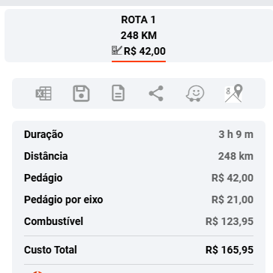
14/05 - Bate-volta - PREVISTO |  |  |  |  | REALIZADO
Alimentação (almoço e janta) | R$55,00/refeição | 2 refeições | R$ 110.00 | Azulzinho | Alimentação (almoço e janta) | R$55,00/refeição | 2 refeições | R$ 17.00 | Azulzinho
Alimentação (Lanche da tarde) | R$35,00/refeição | 2 refeições | R$ 70.00 | Azulzinho | Alimentação (Lanche da tarde) | R$35,00/refeição | 2 refeições |  | Azulzinho
Alimentação (almoço e janta) | R$55,00/refeição | 2 refeições | R$ 110.00 | Azulzinho | Alimentação (almoço e janta) | R$55,00/refeição | 2 refeições |  | Azulzinho
Alimentação (Lanche da tarde) | R$35,00/refeição | 2 refeições | R$ 70.00 | Azulzinho | Alimentação (Lanche da tarde) | R$35,00/refeição | 2 refeições |  | Azulzinho
Deslocamento JF x Vassouras | Carro próprio | 248 km - ida e volta | R$ 308.00 | Aporte | Deslocamento JF x Vassouras | Carro próprio | 248 km - ida e volta | R$ 308.00 | Aporte
Pedágio | 2 de 21,00 | ida e volta | R$ 42.00 | Aporte em mãos | Pedágio | 2 de 21,00 | ida e volta | R$ 42.00 | Aporte em mãos
TOTAL DO APORTE |  |  | R$ 710.00 |  | TOTAL DO APORTE |  |  | R$ 367.00

BARBACENA - Marinas
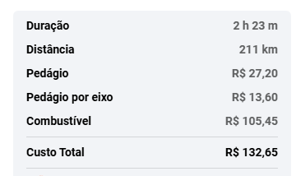
25 a 26/08 - PREVISTO |  |  |  |  | REALIZADO
Hotel | 1 diária | Café incluso | R$ 252.90 | Cartão VE - Onfly | Hotel | 1 diária | Café incluso | R$ 252.90 | Cartão VE - Onfly
Alimentação (almoço e janta) | R$55,00/refeição | 3 refeições | R$ 165.00 | Azulzinho | Alimentação (almoço e janta) | R$55,00/refeição | 3 refeições | R$ 154.60 | Azulzinho
Alimentação (Lanche da tarde) | R$35,00/refeição | 3 refeições | R$ 105.00 | Azulzinho | Alimentação (Lanche da tarde) | R$35,00/refeição | 3 refeições |  | Azulzinho
Alimentação (almoço e janta) | R$55,00/refeição | 3 refeições | R$ 165.00 | Azulzinho | Alimentação (almoço e janta) | R$55,00/refeição | 3 refeições | R$ 197.20 | Azulzinho
Alimentação (Lanche da tarde) | R$35,00/refeição | 3 refeições | R$ 105.00 | Azulzinho | Alimentação (Lanche da tarde) | R$35,00/refeição | 3 refeições |  | Azulzinho
Gasolina + pedágio | carona Renan | ida e volta | R$ 90.00 | Azulzinho | Gasolina + pedágio | carona Renan | ida e volta |  | Azulzinho
TOTAL DO APORTE |  |  | R$ 882.90 |  | TOTAL DO APORTE |  |  | R$ 604.70

POUSO ALEGRE - Marina e Arturo
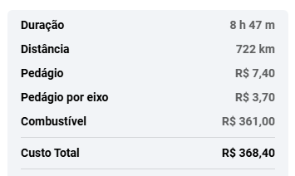
MENU
22 a 24/09 - PREVISTO |  |  |  |  | REALIZADO
Hotel Arturo | diárias | Café incluso | R$ 618.90 | Cartão VE - Onfly | Hotel Arturo | diárias | Café incluso | R$ 618.90 | Cartão VE - Onfly
Hotel Marina | diárias | Café incluso | R$ 543.90 | Cartão VE - Onfly | Hotel Marina | diárias | Café incluso | R$ 543.90 | Cartão VE - Onfly
Alimentação (almoço e janta) | R$55,00/refeição | 5 refeições | R$ 275.00 | Azulzinho | Alimentação (almoço e janta) | R$55,00/refeição | 5 refeições | R$ 390.22 | Azulzinho
Alimentação (Lanche da tarde) | R$35,00/refeição | 5 refeições | R$ 175.00 | Azulzinho | Alimentação (Lanche da tarde) | R$35,00/refeição | 5 refeições |  | Azulzinho
Alimentação (almoço e janta) | R$55,00/refeição | 5 refeições | R$ 275.00 | Azulzinho | Alimentação (almoço e janta) | R$55,00/refeição | 5 refeições | R$ 313.39 | Azulzinho
Alimentação (Lanche da tarde) | R$35,00/refeição | 5 refeições | R$ 175.00 | Azulzinho | Alimentação (Lanche da tarde) | R$35,00/refeição | 5 refeições |  | Azulzinho
Localiza | carro alugado | ida e volta | R$ 784.36 | Faturado VE | Localiza | carro alugado | ida e volta | R$ 784.34 | Faturado VE
Gasolina | carro alugado | ida e volta | R$ 380.00 | Azulzinho | Gasolina | carro alugado | ida e volta | R$ 380.00 | Azulzinho
Pedágio | carro alugado | ida e volta | R$ 7.40 | Azulzinho | Pedágio | carro alugado | ida e volta | R$ 7.40 | Azulzinho
Deslocamento de uber | uber empresa | ida e volta | R$ 0.00 | Cartão VE - Uber | Deslocamento de uber | uber empresa | ida e volta | R$ 0.00 | Cartão VE - Uber
TOTAL DO APORTE |  |  | R$ 3,234.56 |  | TOTAL DO APORTE |  |  | R$ 3,038.15

